المؤشرات الكلية

سوق العراق للاوراق المالية
جلسة الثلاثاء 2026/6/30 |  |  |  | تقرير أسعار الأسهم المتداولة لسوق العراق للأوراق المالية
الجلسة (112)
الاسهم المتداولة المدرجة و OTC |  |  | 872,141,644 |  |  | قيمة الأسهم المتداولة المدرجة و OTC |  | 1,821,581,402 |  |  | صفقات الشركات المدرجة وOTC | 1259
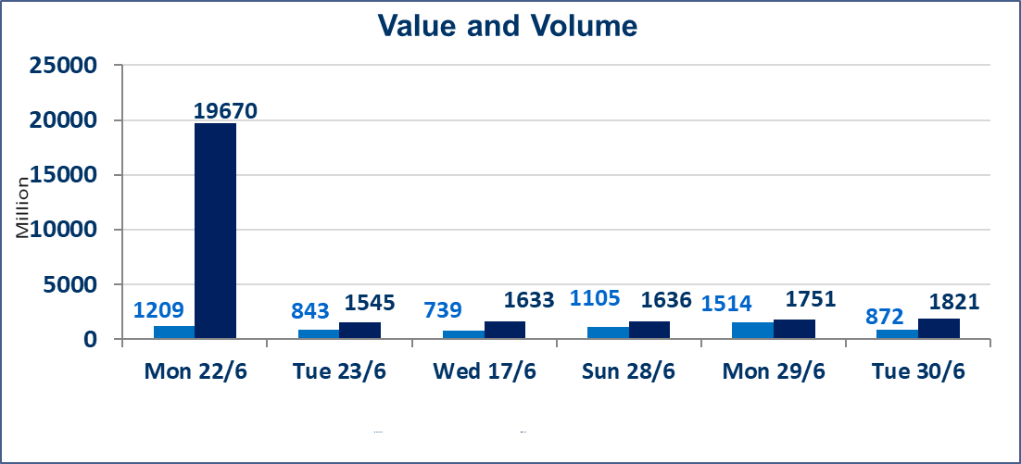
المؤشر60 ISX اليوم | 1019.39 |  | نقطة |  |  | المؤشر15 ISX اليوم | 1273.79 | نقطة
المؤشر 60 ISX السابق | 1015.10 |  | نقطة |  |  | المؤشر 15 ISX السابق | 1276.72 | نقطة
نسبة التغير | 0.42 |  | % |  |  | نسبة التغير | -0.23 | %
عدد النقاط | 4.29 |  | نقطة |  |  | عدد النقاط | -2.93 | نقطة

الشركات المدرجة | 103 | OTC | 17 | 120 |  | الشركات غير المتداولة المدرجة | 47 | OTC | 16 | 63
الشركات المتداولة | 43 | OTC | 1 | 44 |  | الشركات المرتفعة |  |  | 10
شركات الهيئة العامة |  |  |  | 5 |  | الشركات المنخفضة |  |  | 16
الموقوفة بقرار من هيأة الأوراق المالية |  |  |  | 8
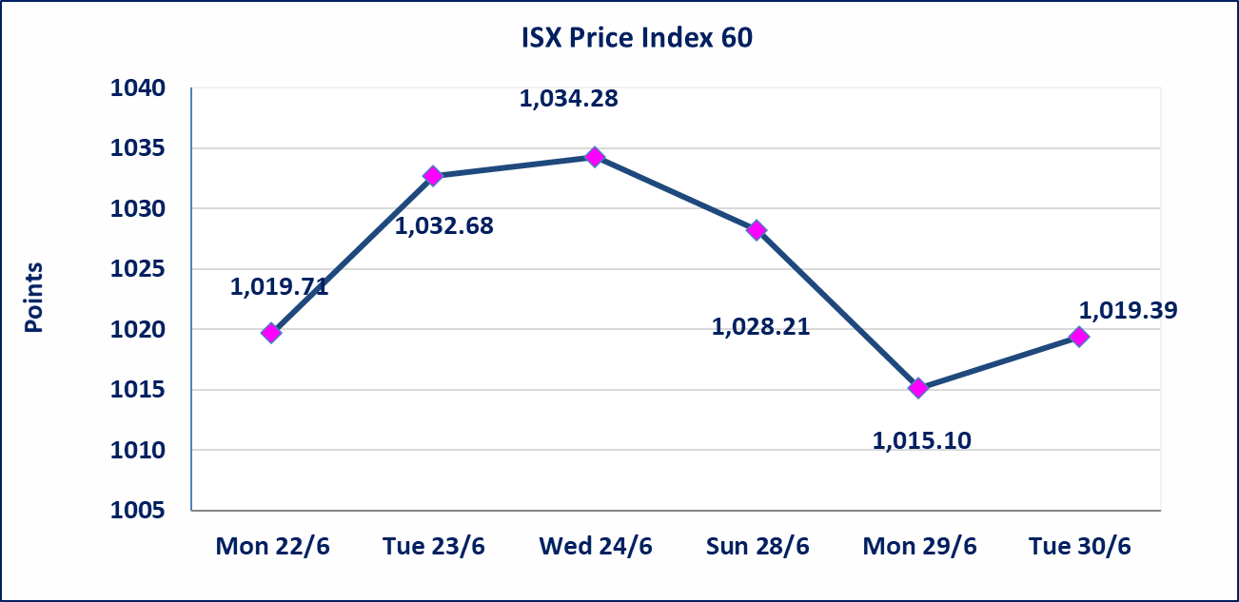
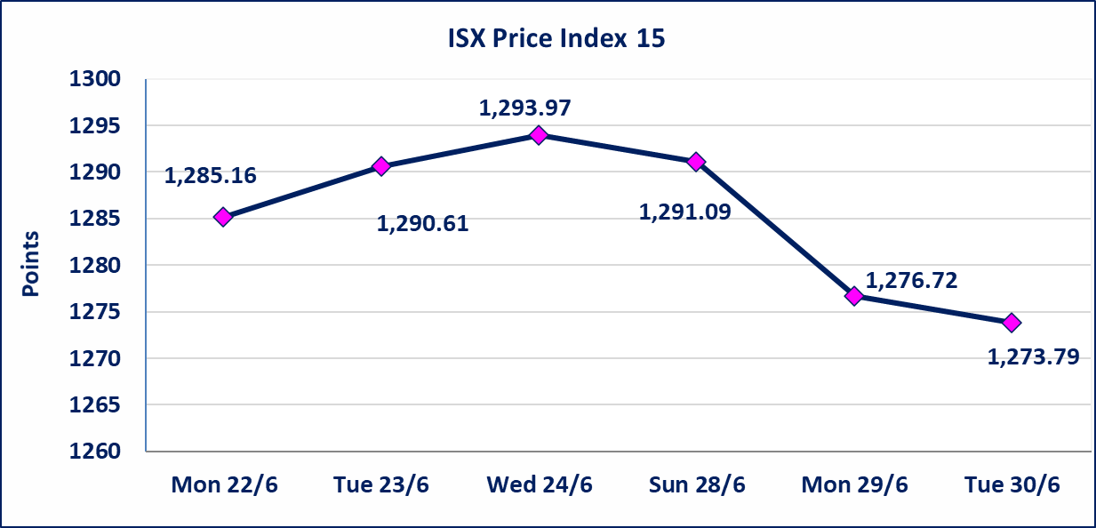

سندات اعمار الاصدارية الثالثة | ايقاف التداول على سندات اعمار الاصدارية الثالثة فئة (1,000,000) دينار إعتباراً من جلسة الاربعاء 2026/6/24 لقرب استحقاق الفائدة النصف السنوية . وسيتم اعادة التداول اعتبارا من جلسة 2026/7/1
اليم الازرق للتجارة العامة(SYAM) | تم البدء بعمليات ايداع شهادات اسهم المساهمين لشركة اليم الازرق للتجارة العامة إعتباراً من جلسة الاربعاء 2026/6/3
الوطنية للصناعات الغذائية (INFF) | تم البدء بعمليات ايداع شهادات اسهم المساهمين لشركة الوطنية للصناعات الغذائية إعتباراً من جلسة الاحد 2026/5/24 وسيتم اطلاق التداول لحين اكمال انتهاء الاجراءات في مركز الايداع في منصة الشركات غير المدرجة ISX-OTC.
الحد الأعلى والادنى للتغير في السعر | نسبة التغير الحدود الدنيا للحركة السعرية للاسهم من (5% الى 10%) والحدود العليا من(10% الى 25%)في كافة المنصات ماعدا منصة OTC.
Web site : www.isx-iq.net E-mail : info-isx@isx-iq.net |  |  |  |  | 07834000034 - 07711211522 : ص . ب :3607 العلوية الهاتف |  |  |  |  |  | بغداد /الكرادة/ قرب المسرح الوطني /مجاور مصرف الخليج التجاري

نسبة التغير
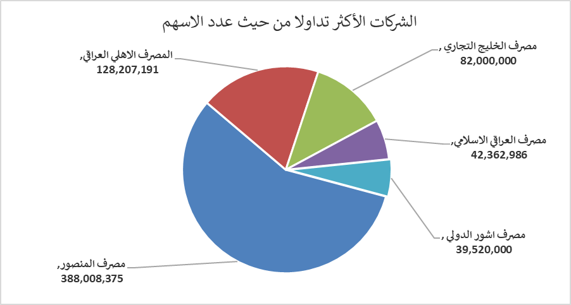
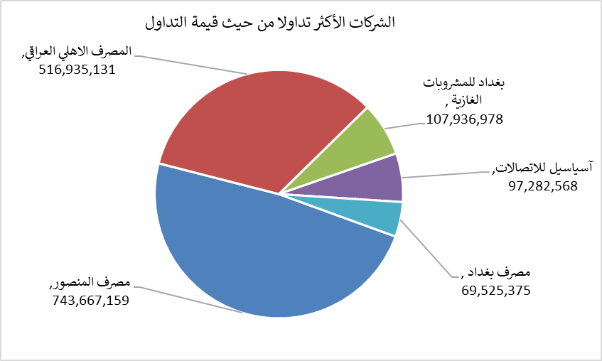
الشركات الأكثر ارتفاعاً وانخفاضاً

نسبة التغير لاسعار الاغلاق الاكثر ارتفاعاً |  |  |  | نسبة التغير لاسعار الاغلاق الاكثر انخفاضاً
اسم الشركة | اغلاق | التغير(%) | الاسهم المتداولة | اسم الشركة | اغلاق | التغير (%) | الاسهم المتداولة
بابل للانتاج الحيواني | 8.790 | 13.42 | 100,000 | مصرف الشرق الأوسط | 0.080 | -11.11 | 26,343,528
مصرف اشور الدولي | 0.330 | 6.45 | 39,520,000 | الهلال الصناعية | 1.550 | -6.06 | 1,016,554
مصرف الاستثمار | 0.340 | 6.25 | 39,050,252 | الخاتم للاتصالات | 3.750 | -3.35 | 2,038,665
مصرف العراقي الاسلامي | 1.120 | 3.70 | 42,362,986 | الفلوجة لانتاج المواد الانشائية | 2.770 | -2.81 | 500,000
العراقية لصناعات الكارتون | 2.750 | 1.85 | 200 | البادية للنقل العام | 1.450 | -2.68 | 102,563

الشركات الاكثر نشاطا حسب الاسهم المتداولة (حجم التداول) |  |  |  | الشركات الاكثر نشاطا حسب القيمة المتداولة
اسم الشركة | اغلاق | التغير(%) | الاسهم المتداولة | اسم الشركة | اغلاق | التغير (%) | القيمة المتداولة
مصرف المنصور | 1.920 | 0.52 | 388,008,375 | مصرف المنصور | 1.920 | 0.52 | 743,667,159
المصرف الاهلي العراقي | 4.060 | -0.25 | 128,207,191 | المصرف الاهلي العراقي | 4.060 | -0.25 | 516,935,131
مصرف الخليج التجاري | 0.350 | 0.00 | 82,000,000 | بغداد للمشروبات الغازية | 6.670 | -0.15 | 107,936,978
مصرف العراقي الاسلامي | 1.120 | 3.70 | 42,362,986 | آسياسيل للاتصالات | 16.400 | -0.61 | 97,282,568
مصرف اشور الدولي | 0.330 | 6.45 | 39,520,000 | مصرف بغداد | 2.950 | 0.00 | 69,525,375

